Sheet1
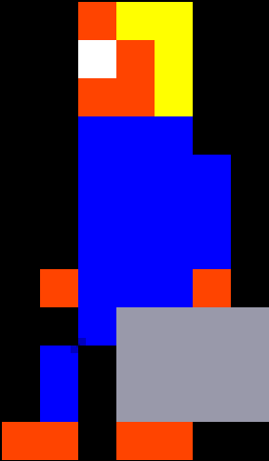
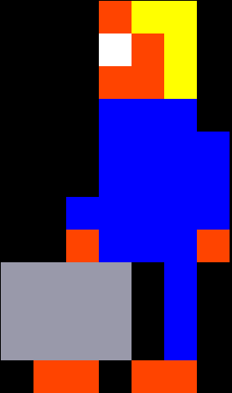
 | 0 | 1 | 2 | 3 | 4 | 5 | 6 | 7 | 8 |  |  | 0 | 1 | 2 | 3 | 4 | 5 | 6 | 7 | 8 |  |  | 0 | 1 | 2 | 3 | 4 | 5 | 6 | 7 | 8 |  |  | 0 | 1 | 2 | 3 | 4 | 5 | 6 | 7 | 8
0 | x | x | x | O | Y | Y | x | x | x |  | 0 | x | x | x | O | Y | Y | x | x | x |  | 0 | x | x | x | O | Y | Y | x | x | x |  | 0 | x | x | x | Y | Y | O | x | x | x
1 | x | x | x | W | O | Y | x | x | x |  | 1 | x | x | x | W | O | Y | x | x | x |  | 1 | x | x | x | W | O | Y | x | x | x |  | 1 | x | x | x | Y | O | W | x | x | x
2 | x | x | x | O | O | Y | x | x | x |  | 2 | x | x | x | O | O | Y | x | x | x |  | 2 | x | x | x | O | O | Y | x | x | x |  | 2 | x | x | x | Y | O | O | x | x | x
3 | x | x | x | B | B | B | x | x | x |  | 3 | x | x | x | B | B | B | x | x | x |  | 3 | x | x | x | B | B | B | x | x | x |  | 3 | x | x | x | B | B | B | x | x | x
4 | x | x | x | B | B | B | x | x | x |  | 4 | x | x | x | B | B | B | B | x | x |  | 4 | x | x | x | B | B | B | B | x | x |  | 4 | x | x | x | B | B | B | x | x | x
5 | x | x | x | B | B | B | x | x | x |  | 5 | x | x | x | B | B | B | B | x | x |  | 5 | x | x | x | B | B | B | B | x | x |  | 5 | x | x | x | B | B | B | x | x | x
6 | x | x | x | B | B | B | x | x | x |  | 6 | x | x | x | B | B | B | B | x | x |  | 6 | x | x | B | B | B | B | B | x | x |  | 6 | x | x | x | B | B | B | x | x | x
7 | x | x | x | B | O | B | x | x | x |  | 7 | x | x | O | B | B | B | O | x | x |  | 7 | x | x | O | B | B | B | O | x | x |  | 7 | x | x | x | B | O | B | x | x | x
8 | x | x | g | g | g | g | x | x | x |  | 8 | x | x | x | B | g | g | g | g | x |  | 8 | g | g | g | g | x | B | x | x | x |  | 8 | x | x | x | g | B | g | g | x | x
9 | x | x | g | g | g | g | x | x | x |  | 9 | x | x | B | x | g | g | g | g | x |  | 9 | g | g | g | g | x | B | x | x | x |  | 9 | x | x | x | g | B | g | g | x | x
10 | x | x | g | g | g | g | x | x | x |  | 10 | x | x | B | x | g | g | g | g | x |  | 10 | g | g | g | g | x | B | x | x | x |  | 10 | x | x | x | g | B | g | g | x | x
11 | x | x | x | O | O | x | x | x | x |  | 11 | x | O | O | x | O | O | x | x | x |  | 11 | x | O | O | x | O | O | x | x | x |  | 11 | x | x | x | x | O | O | x | x | x
 | x | x | x | x | x | x | x | x | x |  | 12 | x | x | x | x | x | x | x | x | x |  | 12 | x | x | x | x | x | x | x | x | x |  | 12 | x | x | x | x | x | x | x | x | x
 |  |  |  |  |  |  |  |  |  | daddy1 |  |  |  |  |  |  |  |  |  |  | daddy2 |  |  |  |  |  |  |  |  |  |  | daddy3 |  |  |  |  |  |  |  |  |  |  | daddy4

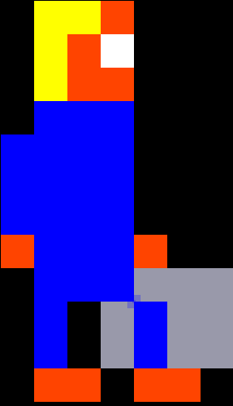
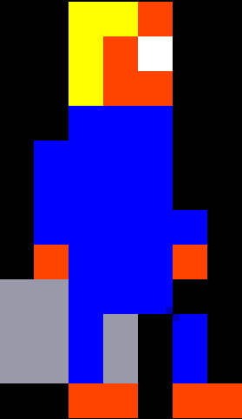
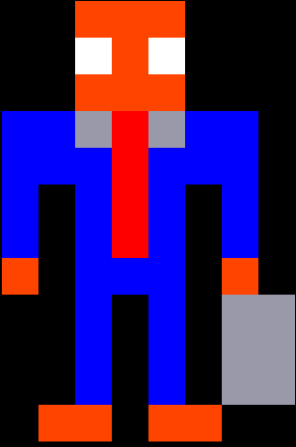
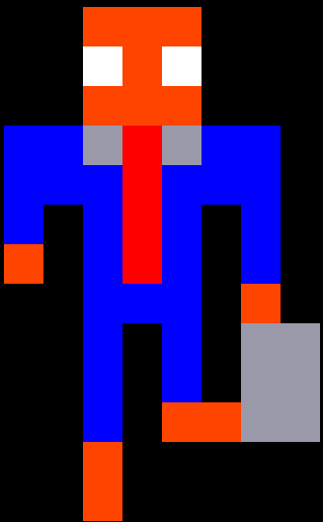
 | 0 | 1 | 2 | 3 | 4 | 5 | 6 | 7 | 8 |  |  | 0 | 1 | 2 | 3 | 4 | 5 | 6 | 7 | 8 |  |  | 0 | 1 | 2 | 3 | 4 | 5 | 6 | 7 | 8 |  |  | 0 | 1 | 2 | 3 | 4 | 5 | 6 | 7 | 8
0 | x | x | x | Y | Y | O | x | x | x |  | 0 | x | x | x | Y | Y | O | x | x | x |  | 0 | x | x | x | O | O | O | x | x | x |  |  | x | x | x | O | O | O | x | x | x |  | x | Black
1 | x | x | x | Y | O | W | x | x | x |  | 1 | x | x | x | Y | O | W | x | x | x |  | 1 | x | x | x | W | O | W | x | x | x |  |  | x | x | x | W | O | W | x | x | x |  | B | Blue
2 | x | x | x | Y | O | O | x | x | x |  | 2 | x | x | x | Y | O | O | x | x | x |  | 2 | x | x | x | O | O | O | x | x | x |  |  | x | x | x | O | O | O | x | x | x |  | O | Orange
3 | x | x | B | B | B | B | x | x | x |  | 3 | x | x | B | B | B | B | x | x | x |  | 3 | x | B | B | G | R | G | B | B | x |  |  | x | B | B | G | R | G | B | B | x |  | W | White
4 | x | x | B | B | B | B | x | x | x |  | 4 | x | x | B | B | B | B | x | x | x |  | 4 | x | B | B | B | R | B | B | B | x |  |  | x | B | B | B | R | B | B | B | x |  | P | Pink
5 | x | x | B | B | B | B | x | x | x |  | 5 | x | x | B | B | B | B | x | x | x |  | 5 | x | B | x | B | R | B | x | B | x |  |  | x | B | x | B | R | B | x | B | x |  | R | Red
6 | x | x | B | B | B | B | B | x | x |  | 6 | x | x | B | B | B | B | B | x | x |  | 6 | x | B | x | B | R | B | x | B | x |  |  | x | O | x | B | R | B | x | B | x |  | g | Grey
7 | x | x | O | B | B | B | O | x | x |  | 7 | x | x | O | B | B | B | O | x | x |  | 7 | x | O | x | B | B | B | x | O | x |  |  | x | x | x | B | B | B | x | O | x |  | Y | Yellow
8 | x | x | x | B | B | B | g | g | g |  | 8 | x | g | g | B | B | B | x | x | x |  | 8 | x | x | x | B | x | B | x | g | g |  |  | x | x | x | B | x | B | x | g | g
9 | x | x | x | B | x | g | B | g | g |  | 9 | x | g | g | B | g | x | B | x | x |  | 9 | x | x | x | B | x | B | x | g | g |  |  | x | x | x | B | x | B | x | g | g
10 | x | x | x | B | x | g | B | g | g |  | 10 | x | g | g | B | g | x | B | x | x |  | 10 | x | x | x | B | x | B | x | g | g |  |  | x | x | x | B | x | O | O | g | g
11 | x | x | x | O | O | x | O | O | x |  | 11 | x | x | x | O | O | x | O | O | x |  | 11 | x | x | O | O | x | O | O | x | x |  |  | x | x | x | O | x | x | x | x | x
12 | x | x | x | x | x | x | x | x | x |  | 12 | x | x | x | x | x | x | x | x | x |  | 12 | x | x | x | x | x | x | x | x | x |  |  | x | x | x | O | x | x | x | x | x
 |  |  |  |  |  |  |  |  |  | daddy5 |  |  |  |  |  |  |  |  |  |  | daddy6 |  |  |  |  |  |  |  |  |  |  | daddy7 |  |  |  |  |  |  |  |  |  |  | daddy8

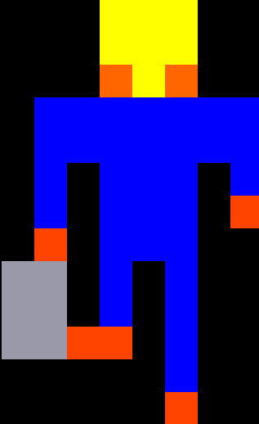
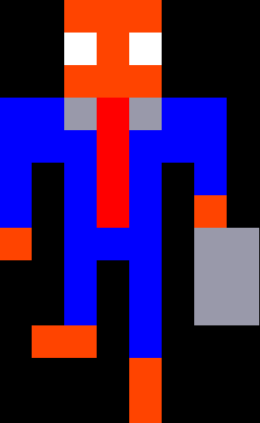
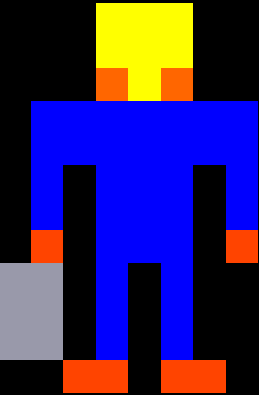
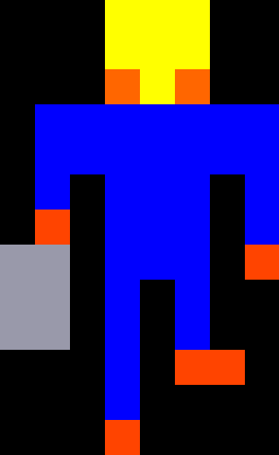
 | 0 | 1 | 2 | 3 |  |  | 4 | 5 | 6 |  |  | 0 | 1 | 2 | 3 | 4 | 5 | 6 | 7 | 8 |  |  | 0 | 1 | 2 | 3 | 4 | 5 | 6 | 7 | 8 |  |  | 0 | 1 | 2 | 3 | 4 | 5 | 6 | 7 | 8
0 | x | x | x | O | O | O | x | x | x |  | 0 | x | x | x | Y | Y | Y | x | x | x |  | 0 | x | x | x | Y | Y | Y | x | x | x |  | 0 | x | x | x | Y | Y | Y | x | x | x
1 | x | x | x | W | O | W | x | x | x |  | 1 | x | x | x | Y | Y | Y | x | x | x |  | 1 | x | x | x | Y | Y | Y | x | x | x |  | 1 | x | x | x | Y | Y | Y | x | x | x
2 | x | x | x | O | O | O | x | x | x |  | 2 | x | x | x | O | Y | O | x | x | x |  | 2 | x | x | x | O | Y | O | x | x | x |  | 2 | x | x | x | O | Y | O | x | x | x
3 | x | B | B | G | R | G | B | B | x |  | 3 | x | B | B | B | B | B | B | B | x |  | 3 | x | B | B | B | B | B | B | B | x |  | 3 | x | B | B | B | B | B | B | B | x
4 | x | B | B | B | R | B | B | B | x |  | 4 | x | B | B | B | B | B | B | B | x |  | 4 | x | B | B | B | B | B | B | B | x |  | 4 | x | B | B | B | B | B | B | B | x
5 | x | B | x | B | R | B | x | B | x |  | 5 | x | B | x | B | B | B | x | B | x |  | 5 | x | B | x | B | B | B | x | B | x |  | 5 | x | B | x | B | B | B | x | B | x
6 | x | B | x | B | R | B | x | O | x |  | 6 | x | B | x | B | B | B | x | B | x |  | 6 | x | O | x | B | B | B | x | B | x |  | 6 | x | B | x | B | B | B | x | O | x
7 | x | O | x | B | B | B | x | g | g |  | 7 | x | O | x | B | B | B | x | O | x |  | 7 | g | g | x | B | B | B | x | O | x |  | 7 | x | O | x | B | B | B | x | x | x
8 | x | x | x | B | x | B | x | g | g |  | 8 | g | g | x | B | B | B | x | x | x |  | 8 | g | g | x | B | B | B | x | x | x |  | 8 | g | g | x | B | B | B | x | x | x
9 | x | x | x | B | x | B | x | g | g |  | 9 | g | g | x | B | x | B | x | x | x |  | 9 | g | g | x | B | x | B | x | x | x |  | 9 | g | g | x | B | x | B | x | x | x
10 | x | x | O | O | x | B | x | x | x |  | 10 | g | g | x | B | x | B | x | x | x |  | 10 | x | x | x | B | x | O | O | x | x |  | 10 | g | g | O | O | x | B | x | x | x
11 | x | x | x | x | x | O | x | x | x |  | 11 | x | x | O | O | x | O | O | x | x |  | 11 | x | x | x | B | x | x | x | x | x |  | 11 | x | x | x | x | x | B | x | x | x
12 | x | x | x | x | x | O | x | x | x |  | 12 | x | x | x | x | x | x | x | x | x |  | 12 | x | x | x | O | x | x | x | x | x |  | 12 | x | x | x | x | x | O | x | x | x
 |  |  |  |  |  |  |  |  |  | daddy9 |  |  |  |  |  |  |  |  |  |  | daddy10
 |  |  |  |  |  |  |  |  |  |  |  |  |  |  |  |  |  |  |  |  |  |  |  |  |  |  |  |  |  |  |  | daddy11 |  |  |  |  |  |  |  |  |  |  | daddy12

